Bài 2
Module Code(Mã Module) | <Đặt theo yêu cầu GV>
Test requirement(Yêu cầu test)
Tester(Người thực hiện kiểm thử) | <Họ và tên> - <Mã SV>
Pass | Fail | Untested(Chưa được Test) |  | N/A(Không xác định) |  | Number of Test cases (Số lượng TestCase) |  |  |  |  | 3/23/24
4 | 6 | 0 |  | 0 |  | 10

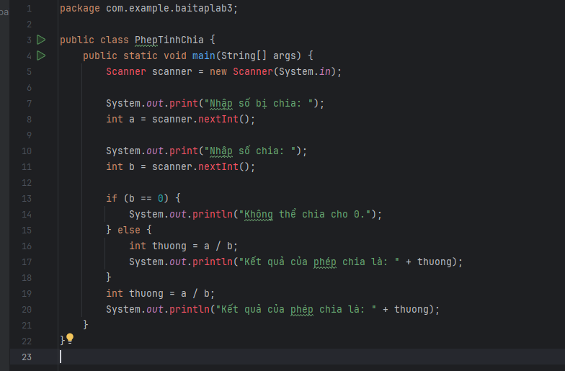
ID (Mã chức năng) | Test Title | Test Case Description(Mô tả trường hợp) | Test Case Procedure(Thủ tục thực hiện hay có thể dùng là Test Case Steps - Các bước thực hiện) | Test Data (Dữ Liệu Truyền Vào Test) | Expected Output(Kết quả mong muốn) | Actual Result(Kết quả thực tế) | Inter-test case Dependence (Những Test case liên quan để có thể thực hiện được test case này) | Result | Test date (Ngày thực hiện) | Người thực hiện | Note (Ghi Chú)
 | 1. Sử dụng kỹ thuật kiểm thử vùng biên, viết 10 testcase để thực hiện chức năng tính phép chia của 2 số nguyên, kiểm tra khi chia cho 0 |  |  |  |  |  |  | Pass or Fail
TT-01 | Tính phép chia 2 số nguyên thành công | Tính phép chia với 2 số nguyên hợp lệ | - B1: Chạy chương trình - B2: Nhập vào 2 số nguyên hợp lệ, khác 0 | a: 4 b: 2 | Hiển thị kết quả thương = 2 | Hiển thị kết quả thương = 2 |  | Pass
TT-02 |  | Tính phép chia với 1 số nguyên hợp lệ và 1 số nguyên = 0 | - B1: Chạy chương trình - B2: Nhập vào 1 số nguyên hợp lệ và 1 số nguyên = 0 | a: 2 b: 0 | Hiển thị thông báo không thể chia cho 0 | Hiển thị thông báo không thể chia cho 0 |  | Pass
TT-03 |  | Tính phép chia với 1 số nguyên âm và 1 số nguyên dương | - B1: Chạy chương trình - B2: Nhập vào 1 số nguyên âm và 1 số nguyên dương | a: 27 b: -3 | Hiển thị kết quả tổng = 9 | Hiển thị kết quả tổng = 9 |  | Pass
TT-04 | Tính phép chia 2 số nguyên không thành công | Tính phép chia với 2 số nguyên có giá trị bằng 0 | - B1: Chạy chương trình - B2: Nhập vào 2 số nguyên = 0 | a: 0 b: 0 | Hiển thị thông báo không thể chia cho 0 | Hiển thị thông báo không thể chia cho 0 |  | Pass
TT-05 |  | Tính phép chia với 1 số nguyên có giá trị tối đa và 1 số nguyên âm < 0 | - B1: Chạy chương trình - B2: Nhập vào 1 số nguyên < 0 và 1 số nguyên có giá trị tối đa | a: 232828347198824234728472982329 b: -1 | Không hiển thị kết quả | Không hiển thị kết quả |  | Fail
TT-06 |  | Tính phép chia với 1 số nguyên có giá trị tối đa và 1 số nguyên có giá trị tối thiểu | - B1: Chạy chương trình - B2: Nhập vào 1 số nguyên có giá trị tối thiểu và 1 số nguyên có giá trị tối đa | a: -723647236478479181948219289128491 b: 8378317489120912481049124014910420 | Không hiển thị kết quả | Không hiển thị kết quả |  | Fail
TT-07 |  | Tính phép chia với 1 số nguyên có giá trị tối thiểu và số 0 | - B1: Chạy chương trình - B2: Nhập vào 1 số nguyên có giá trị tối thiểu và số 0 | a: 0 b: -1920384234783463788471897198347128 | Không hiển thị kết quả | Không hiển thị kết quả |  | Fail
TT-08 |  | Tính phép chia với 2 số nguyên có giá trị tối đa | - B1: Chạy chương trình - B2: Nhập vào 2 số nguyên có giá trị tối đa | a: 2723647236478479181948219289128491 b: 8378317489120912481049124014910420 | Không hiển thị kết quả | Không hiển thị kết quả |  | Fail
TT-09 |  | Tính phép chia với 2 số nguyên có giá trị tối thiểu | - B1: Chạy chương trình - B2: Nhập vào 2 số nguyên có giá trị tối thiểu | a: -723647236478479181948219289128491 b: -878317489120912481049124014910420 | Không hiển thị kết quả | Không hiển thị kết quả |  | Fail
TT-10 |  | Tính phép chia với 1 số nguyên có giá trị tối đa và số 0 | - B1: Chạy chương trình - B2: Nhập vào 1 số nguyên có giá trị tối đa và số 0 | a: 0 b: 98920384234783463788471897198347128 | Không hiển thị kết quả | Không hiển thị kết quả |  | Fail

Bài 3
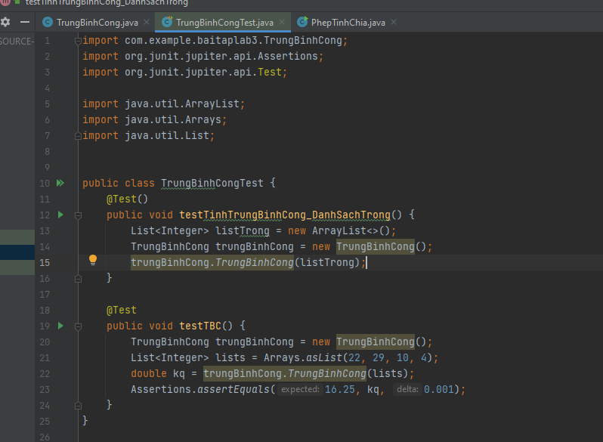
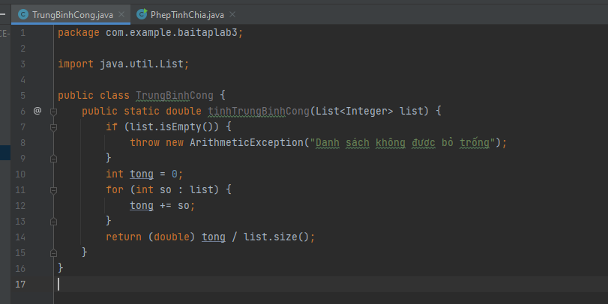

Test

